Лист1
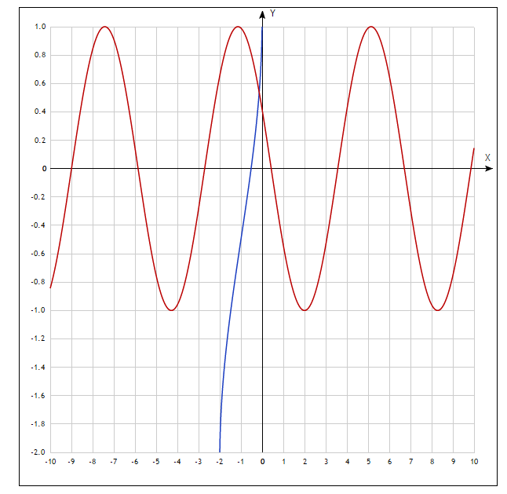
F(x,y)= | sin(y+0.5)-x-1=0 |  | y= | 1.2-sin(2x)
Ф(x,y)= | cos(x-2)+y=0 |  | y= | (x^2+1)/2
h1 | x0 | xn
0.05 | -2 | 0
F(x,y) |  | Ф(x,y)
x | y | x | y
-2 | 0.44319750469 | -2 | 2.5
-1.95 | 0.51223384082 | -1.95 | 2.40125
-1.9 | 0.58814210906 | -1.9 | 2.305
-1.85 | 0.67016385909 | -1.85 | 2.21125
-1.8 | 0.75747955671 | -1.8 | 2.12
-1.75 | 0.84921677231 | -1.75 | 2.03125
-1.7 | 0.94445889797 | -1.7 | 1.945
-1.65 | 1.0422543059 | -1.65 | 1.86125
-1.6 | 1.1416258566 | -1.6 | 1.78
-1.55 | 1.2415806624 | -1.55 | 1.70125
-1.5 | 1.3411200081 | -1.5 | 1.625
-1.45 | 1.4392493292 | -1.45 | 1.55125
-1.4 | 1.5349881502 | -1.4 | 1.48
-1.35 | 1.6273798802 | -1.35 | 1.41125
-1.3 | 1.7155013718 | -1.3 | 1.345
-1.25 | 1.7984721441 | -1.25 | 1.28125
-1.2 | 1.8754631806 | -1.2 | 1.22
-1.15 | 1.9457052122 | -1.15 | 1.16125
-1.1 | 2.0084964038 | -1.1 | 1.105
-1.05 | 2.0632093666 | -1.05 | 1.05125
-1 | 2.1092974268 | -1 | 1
-0.95 | 2.1463000877 | -0.95 | 0.95125
-0.9 | 2.1738476309 | -0.9 | 0.905
-0.85 | 2.1916648105 | -0.85 | 0.86125
-0.8 | 2.199573603 | -0.8 | 0.82
-0.75 | 2.1974949866 | -0.75 | 0.78125
-0.7 | 2.18544973 | -0.7 | 0.745
-0.65 | 2.1635581854 | -0.65 | 0.71125
-0.6 | 2.132039086 | -0.6 | 0.68
-0.55 | 2.0912073601 | -0.55 | 0.65125 |  |  | M0 | x0 | y0
-0.5 | 2.0414709848 | -0.5 | 0.625 |  |  |  | -1.5 | 1.5
-0.45 | 1.9833269096 | -0.45 | 0.60125
-0.4 | 1.9173560909 | -0.4 | 0.58 |  | Пусть M0(-0,15;0,5) |  |  |  | dF/dx | dF/dy
-0.35 | 1.8442176872 | -0.35 | 0.56125 |  | F(M0)= | 0.15887999194 | -F(M0)= | -0.15887999194 | -1.9799849932 | 1
-0.3 | 1.7646424734 | -0.3 | 0.545 |  | Ф(M0)= | -0.25 | -Ф(M0)= | 0.25 | 3 | 2
-0.25 | 1.6794255386 | -0.25 | 0.53125 |  |  |  |  |  | dФ/dx | dФ/dy
-0.2 | 1.5894183423 | -0.2 | 0.52 |  | d | d1 | d2
-0.15 | 1.4955202067 | -0.15 | 0.51125 |  | -6.9599699864 | -0.56775998388 | -0.01835627248
-0.1 | 1.3986693308 | -0.1 | 0.505 |  |  | h | l
-0.05 | 1.2998334166 | -0.05 | 0.50125 |  |  | 0.081575062104 | 0.0026374068445
0 | 1.2 | 0 | 0.5 |  |  |  |  |  |  |  |  |  | eps= | 0.01
 |  |  |  |  |  | M1 | x1 | y1 |  | F(M1) | Ф(M1) | Проверка правила остановки
 |  |  |  |  |  |  | -1.4184249379 | 1.5026374068 |  | 0.0025895921811 | -0.0066544907572 |  | TRUE

